2023_02_data
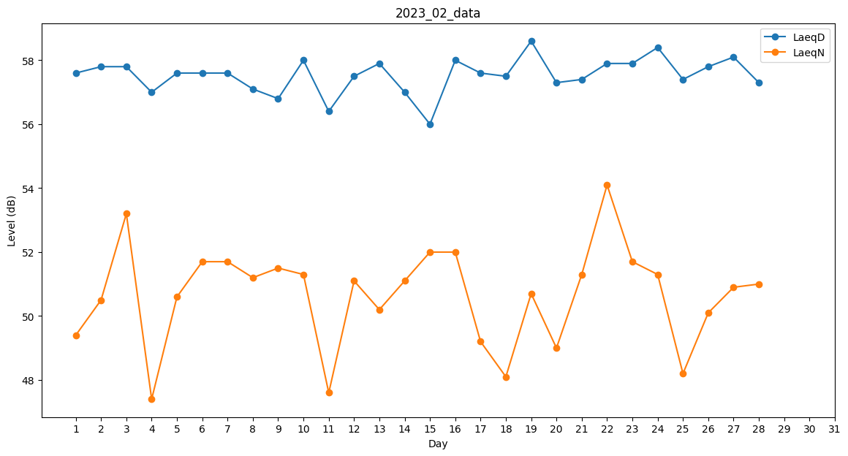
Day | LaeqD | LaeqN
1 | 57.6 | 49.4
2 | 57.8 | 50.5
3 | 57.8 | 53.2
4 | 57 | 47.4
5 | 57.6 | 50.6
6 | 57.6 | 51.7
7 | 57.6 | 51.7
8 | 57.1 | 51.2
9 | 56.8 | 51.5
10 | 58 | 51.3
11 | 56.4 | 47.6
12 | 57.5 | 51.1
13 | 57.9 | 50.2
14 | 57 | 51.1
15 | 56 | 52
16 | 58 | 52
17 | 57.6 | 49.2
18 | 57.5 | 48.1
19 | 58.6 | 50.7
20 | 57.3 | 49
21 | 57.4 | 51.3
22 | 57.9 | 54.1
23 | 57.9 | 51.7
24 | 58.4 | 51.3
25 | 57.4 | 48.2
26 | 57.8 | 50.1
27 | 58.1 | 50.9
28 | 57.3 | 51

